IO
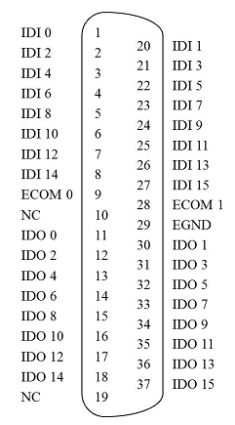
PCI-1730U |  |  |  |  |  |  |  | Pin脚 定义
端子台引脚 | 地址 | 引脚定义 | PLC I/O | 端子台引脚 | 地址 | 引脚定义 | PLC I/O
1 | IDI_0 | CCD1触发 | Q? | 20 | IDI_1 | 料号选择1(低位) | Q?
2 | IDI_2 | CCD2触发 | Q? | 21 | IDI_3 | 料号选择2 | Q?
3 | IDI_4 | CCD3触发 | Q? | 22 | IDI_5 | 料号选择3 | Q?
4 | IDI_6 | CCD4触发 | Q? | 23 | IDI_7 | 料号选择4 | Q?
5 | IDI_8 | CCD5触发 | Q? | 24 | IDI_9 | 料号选择5(高位) | Q?
6 | IDI_10 | - |  | 25 | IDI_11 | -
7 | IDI_12 | PLC在线 | Q? | 26 | IDI_13 | -
8 | IDI_14 | 换型使能 | Q? | 27 | IDI_15 | -
9 | COM0 | P24 |  | 28 | COM1 | P24
10 | NC |  |  | 29 | GND | N24
11 | IDO_0 | CCD Online | I? | 30 | IDO_1 | CCD1 OK | I?
12 | IDO_2 | CCD1光源 | I? | 31 | IDO_3 | CCD1 NG | I?
13 | IDO_4 | CCD2光源 | I? | 32 | IDO_5 | CCD2 OK | I?
14 | IDO_6 | CCD3光源 | I? | 33 | IDO_7 | CCD2 NG | I?
15 | IDO_8 | CCD4光源 | I? | 34 | IDO_9 | CCD3 OK | I?
16 | IDO_10 | CCD5光源 | I? | 35 | IDO_11 | CCD3 NG | I?
17 | IDO_12 | CCD5 OK | I? | 36 | IDO_13 | CCD4 OK | I?
18 | IDO_14 | CCD5 NG | I? | 37 | IDO_15 | CCD4 NG | I?
19 | NC

备注：
1. 料号采用二进制编码：从1开始计数，最多支持2^5-1=31款产品
2. CCD 光源信号跟PLC并联起来，PLC和工控机都可以控制
3. PLC 在线信号在PLC工作的时候置1，PLC关机时置0

